② PHPに組み込む・CSS
⓪ ショートコードを取得

管理画面 → お問い合わせ → フォーム一覧
→ [contact-form-7 id="xxxx" title="コンタクトフォーム1"] をコピー

➀ PHPファイルに組み込む

// page-contact.php
<?php echo do_shortcode('[contact-form-7 id="xxxx"]'); ?>

💡 do_shortcode() = ショートコードをHTMLに変換して出力する関数

// 以下を page-contact.php に書き込む（<main>, <section>の下）
<div class="form_wrap">
<!-- <form action=""> -->
<?php echo do_shortcode('[contact-form-7 id="XXX"]') ?>

</div>

➁ CSSを当てる（reset.css に注意）

⚠️ reset.css で input, textarea がリセットされているとCF7の入力欄が見えなくなる

if (is_page('contact')) {
wp_enqueue_style('contact7', get_template_directory_uri() . '/css/contact7.css');
}

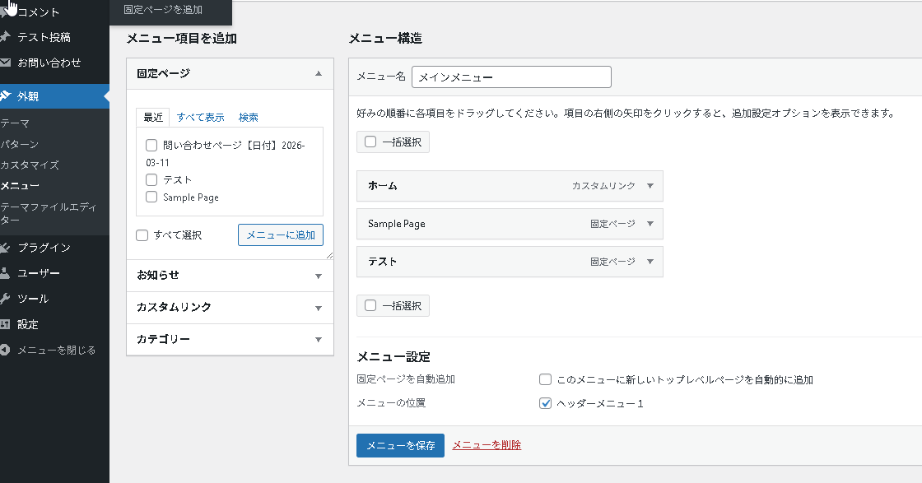

③ メニューの「場所」を登録する

// functions.php（一番下のほうでよい）
register_nav_menus(array(
'header-menu' => 'ヘッダーメニュー1',
));
}
add_action('after_setup_theme', 'my_theme_setup');

💡 ここに登録した名前が管理画面に表示される

✅ 保存したあと、WordPress の管理画面を 再読み込み（リフレッシュ）してください

④ フォームテンプレートの書き方
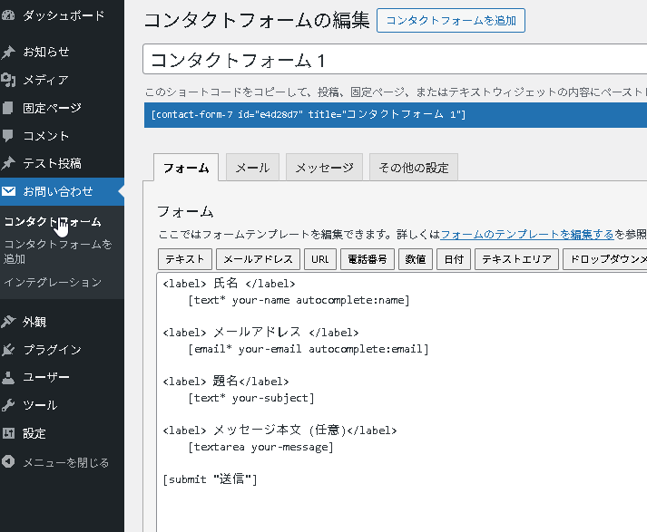
フォームテンプレートの書き方（管理画面）

✅ 正しい書き方（ラベルと入力欄を分ける）
<label> 氏名 </label>
[text* your-name autocomplete:name]

<label> メールアドレス </label>
[email* your-email autocomplete:email]

[submit "送信"]

❌ 間違い（label の中に入力欄を入れると表示が崩れる）
<label> 氏名 [text* your-name] </label>

